ゴミ排出量 印刷
 | 70. ごみ排出量（１人１日当たり）

 | 時点 2015(H27)年度（毎年） |  |  |  |  |  |  | 平 均 値 |  |  |  | 918
 | 単位 g |  |  |  |  |  |  | 標準偏差 |  |  |  | 149
 | 市町村名 | 指標 | 順位 |  | #REF! | 備考 | 市町村名 | 指標 | 順位 |  | #REF! | 備考

 | 千葉県 | 925 |  | － |  |  | 八街市 | 927 |  | 24
 | 千葉市 | 1,041 |  | 14 |  |  | 印西市 | 895 |  | 29
 | 銚子市 | 1,144 |  | 5 |  |  | 白井市 | 823 |  | 38
 | 市川市 | 814 |  | 41 |  |  | 富里市 | 977 |  | 17
 | 船橋市 | 915 |  | 27 |  |  | 南房総市 | 1,044 |  | 13
 | 館山市 | 1,191 |  | 2 |  |  | 匝瑳市 | 759 |  | 48
 | 木更津市 | 1,146 |  | 4 |  |  | 香取市 | 998 |  | 16
 | 松戸市 | 843 |  | 36 |  |  | 山武市 | 729 |  | 49
 | 野田市 | 799 |  | 43 |  |  | いすみ市 | 899 |  | 28
 | 茂原市 | 1,076 |  | 9 |  |  | 大網白里市 | 879 |  | 31
 | 成田市 | 1,099 |  | 8 |  |  | 酒々井町 | 974 |  | 18
 | 佐倉市 | 802 |  | 42 |  |  | 栄町 | 789 |  | 46
 | 東金市 | 932 |  | 23 |  |  | 神崎町 | 823 |  | 38
 | 旭市 | 965 |  | 19 |  |  | 多古町 | 628 |  | 54
 | 習志野市 | 917 |  | 26 |  |  | 東庄町 | 799 |  | 43
 | 柏市 | 862 |  | 33 |  |  | 九十九里町 | 1,016 |  | 15
 | 勝浦市 | 1,073 |  | 10 |  |  | 芝山町 | 1,290 |  | 1
 | 市原市 | 963 |  | 20 |  |  | 横芝光町 | 695 |  | 50
 | 流山市 | 885 |  | 30 |  |  | 一宮町 | 921 |  | 25
 | 八千代市 | 798 |  | 45 |  |  | 睦沢町 | 689 |  | 51
 | 我孫子市 | 854 |  | 35 |  |  | 長生村 | 655 |  | 52
 | 鴨川市 | 1,189 |  | 3 |  |  | 白子町 | 770 |  | 47
 | 鎌ケ谷市 | 819 |  | 40 |  |  | 長柄町 | 872 |  | 32
 | 君津市 | 941 |  | 22 |  |  | 長南町 | 655 |  | 52
 | 富津市 | 1,063 |  | 11 |  |  | 大多喜町 | 858 |  | 34
 | 浦安市 | 1,059 |  | 12 |  |  | 御宿町 | 1,120 |  | 6
 | 四街道市 | 832 |  | 37 |  |  | 鋸南町 | 1,104 |  | 7
 | 袖ケ浦市 | 952 |  | 21

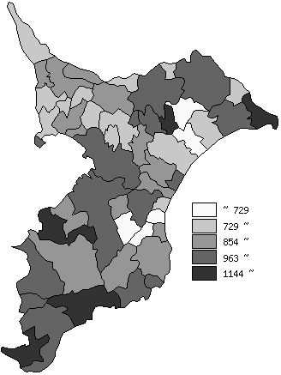
 | 千葉県の推移
平成23年度 | 976
平成24年度 | 960
平成25年度 | 956
平成26年度 | 936
平成27年度 | 925

《備 考》 ・資料出所 循環型社会推進課「清掃事業の現況と実績」 ・算出方法 ごみの総排出量÷ごみの計画処理区域人口÷366（日）

